02_type_navires
id_type_navire | nom_type | id_categorie | description
1500 | General cargo vessel | 1 | Navire cargo général | https://www.bics.nl/sites/default/files/Documents/EN/Vessel%20type%20chart.pdf
1510 | Container ship, ro-ro cargo ship, or lash ship | 1 | Porte-conteneurs, navire ro-ro cargo ou lash ship
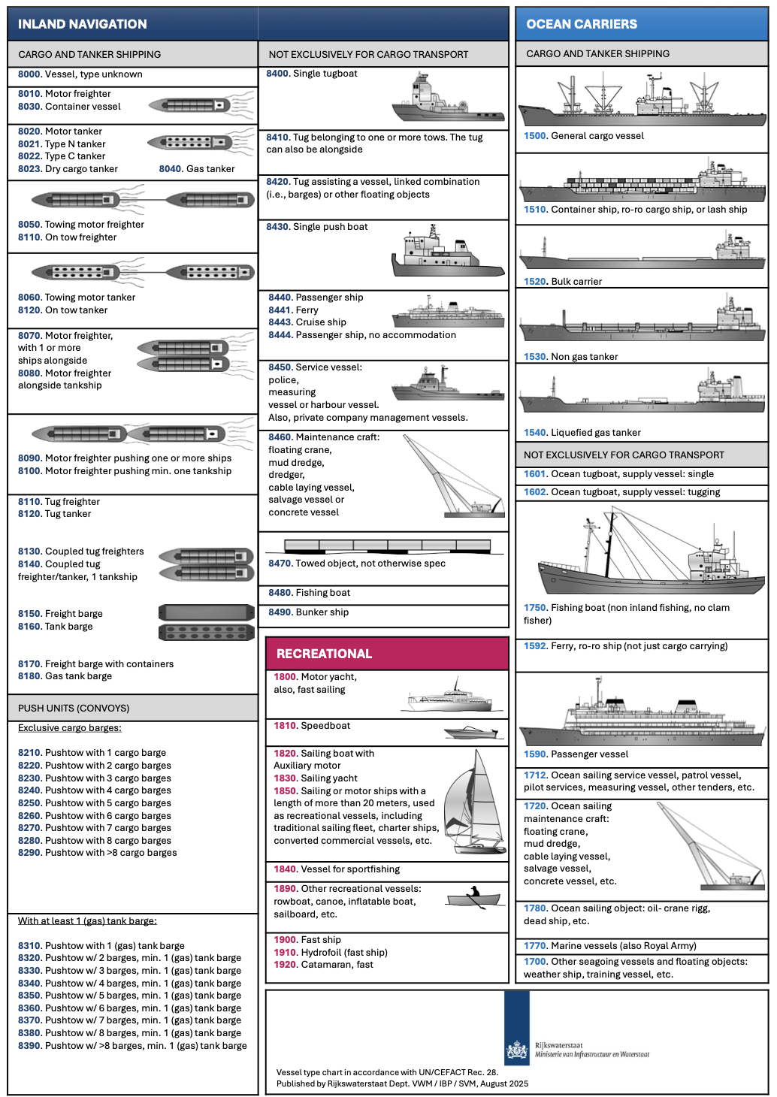
1520 | Bulk carrier | 1 | Vraquier
1530 | Non gas tanker | 2 | Navire-citerne non gazier (chimiquier, pétrolier produits)
1540 | Liquefied gas tanker | 2 | Navire-citerne pour gaz liquéfié
1590 | Passenger vessel | 4 | Navire à passagers maritime
1592 | Ferry, ro-ro ship | 4 | Ferry ou navire ro-ro non limité au transport cargo
1601 | Ocean tugboat, supply vessel: single | 5 | Remorqueur océanique ou navire de ravitaillement seul
1602 | Ocean tugboat, supply vessel: tugging | 5 | Remorqueur océanique ou navire de ravitaillement en remorquage
1750 | Fishing boat | 8 | Bateau de pêche maritime
1830 | Sailing yacht | 8 | Yacht à voile
8030 | Container vessel | 7 | Navire transportant des conteneurs en navigation intérieure

04_Societes_classification
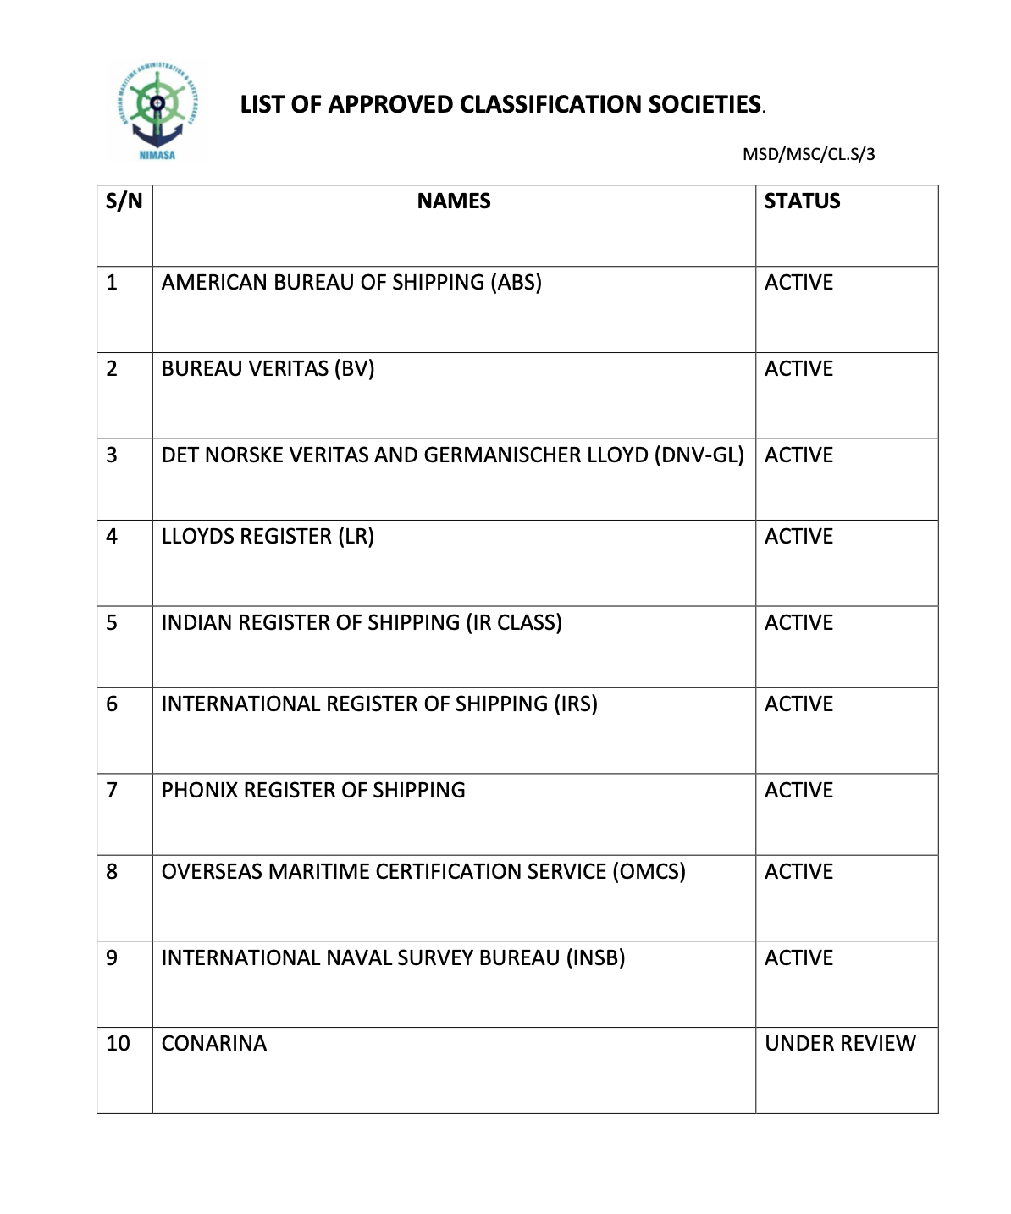
id_societe_classification | nom_societe | sigle | code_iso2_pays | site_web | source_url | https://nimasa.gov.ng/wp-content/uploads/2019/08/LIST-OF-APPROVED-CLASSIFICATION-SOCIETIES.pdf
1 | American Bureau of Shipping | ABS | US | https://ww2.eagle.org | https://iacs.org.uk/membership/iacs-members
2 | Bureau Veritas Marine & Offshore | BV | FR | https://marine-offshore.bureauveritas.com | https://iacs.org.uk/membership/iacs-members
3 | China Classification Society | CCS | CN | https://www.ccs.org.cn | https://iacs.org.uk/membership/iacs-members
4 | Croatian Register of Shipping | CRS | HR | https://www.crs.hr | https://iacs.org.uk/membership/iacs-members
5 | DNV | DNV | NO | https://www.dnv.com/maritime | https://iacs.org.uk/membership/iacs-members
6 | Indian Register of Shipping | IRClass | IN | https://www.irclass.org | https://iacs.org.uk/membership/iacs-members
7 | Korean Register | KR | KR | https://www.krs.co.kr | https://iacs.org.uk/membership/iacs-members
8 | Lloyd's Register | LR | GB | https://www.lr.org | https://iacs.org.uk/membership/iacs-members
9 | Nippon Kaiji Kyokai | ClassNK | JP | https://www.classnk.or.jp | https://iacs.org.uk/membership/iacs-members
10 | Polish Register of Shipping | PRS | PT | https://www.prs.pl | https://iacs.org.uk/membership/iacs-members
11 | Registro Italiano Navale | RINA | IT | https://www.rina.org | https://iacs.org.uk/membership/iacs-members
12 | Türk Loydu | TL | TR | https://www.turkloydu.org | https://iacs.org.uk/membership/iacs-members
13 | Russian Maritime Register of Shipping | RS | RU | https://rs-class.org | https://rs-class.org/en/register/about/international/rs_iacs.php
14 | Hellenic Register of Shipping | HRS | GR | https://www.hrs.gr | https://www.hrs.gr
15 | International Naval Surveys Bureau | INSB | GR | https://www.insb.gr | https://www.insb.gr
16 | Phoenix Register of Shipping | PHRS | GR | https://www.phrs.gr | https://www.phrs.gr
17 | Bulgarian Register of Shipping | BRS | BG | https://www.brs-bg.com | https://www.brs-bg.com
18 | Vietnam Register | VR | VN | https://www.vr.org.vn | https://www.vr.org.vn
19 | Indonesian Classification Bureau | BKI | ID | https://www.bki.co.id | https://www.bki.co.id
20 | Shipping Register of Ukraine | SRU | UA | https://shipregister.ua | https://shipregister.ua

